Solicitud gráfica
 | Área: | Ciencias Naturales |  |  | Fecha:
 | Grado: | 11 |  |  | 2015-08-30
 | Título del tema: | Fenómenos ondulatorios |  |  | ¿Cuaderno de estudio o recurso? | Recurso
 | Editor: | Diana García |  |  | Motor del recurso | F6

 | Código guión o recurso: | CN_11_05_CO_REC60 | ← Para determinar este código, visite la hoja de Ayuda
 |  |  |  |  | ESPECIFICACIÓN DE ARCHIVOS A ENTREGAR
Núm. | Archivo Shutterstock o ruta en web | Imagen para: | Tipo | Ubicación de la imagen en el recurso F6 | Nombre imagen SMALL | Tamaño imagen SMALL | Nombre imagen ZOOM | Tamaño imagen ZOOM | Descripción | Observaciones
IMG01 | 148622672 | Recurso F6 | Fotografía | Inicio | CN_11_05_CO_REC60_IMG01.jpg | 350 x 230 px |  |  | Bebé en xilófono
IMG02 | 346245878 | Recurso F6 | Fotografía | Inicio | CN_11_05_CO_REC60_IMG02.jpg | 350 x 230 px |  |  | Onda en fondo púrpura
IMG03 | Ver observaciones | Recurso F6 | Ilustración | Contenido | CN_11_05_CO_REC60_IMG03n.jpg | 320 x 480 px | CN_11_05_CO_REC60_IMG03a.jpg | 800 x 458 px | Ondas de ruido y musicales | 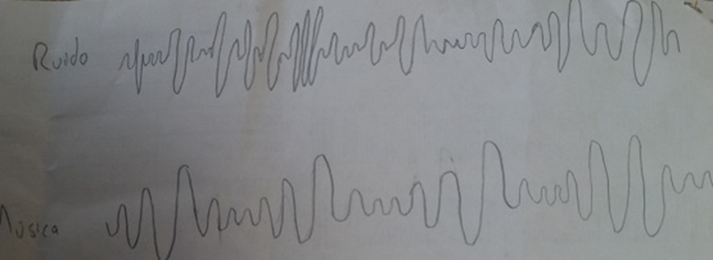 Hacer un patrón de ondas desordenado, no repetitivo, y escribir "Ruido". Hacer un patrón de ondas que se repita una y otra vez, y escribir "Música".
IMG04 | Ver observaciones | Recurso F6 | Ilustración | Contenido | CN_11_05_CO_REC60_IMG04n.jpg | 320 x 480 px | CN_11_05_CO_REC60_IMG04a.jpg | 800 x 458 px | Onda estacionaria | 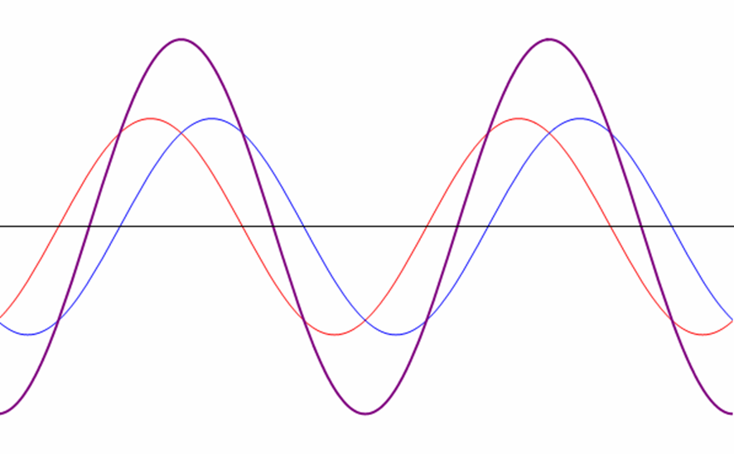 Ilustrar, pero hacer las líneas roja y azul punteadas, y dejar la morada contínua.
IMG05 | Ver observaciones | Recurso F6 | Ilustración | Contenido | CN_11_05_CO_REC60_IMG05n.jpg | 320 x 480 px | CN_11_05_CO_REC60_IMG05a.jpg | 800 x 458 px | Ondas de alta y baja frecuencia | 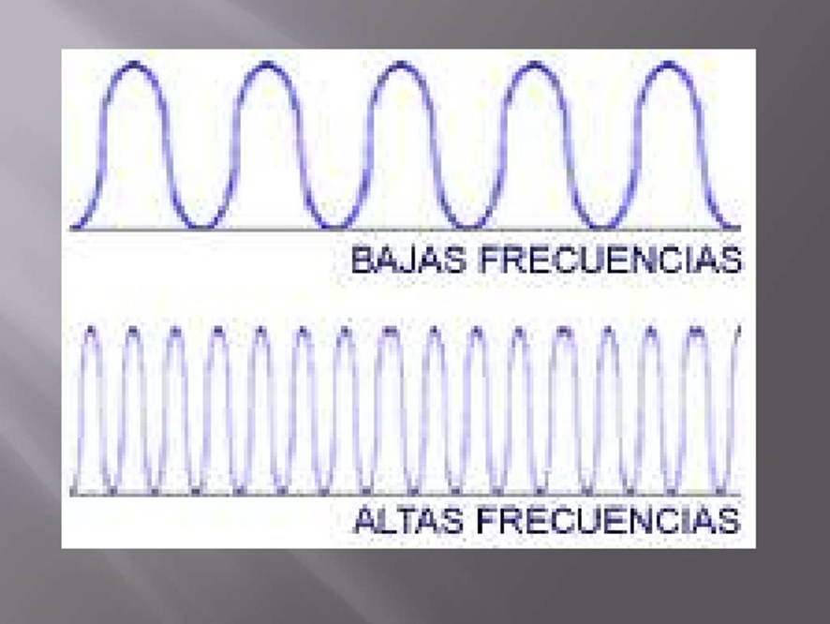 Quitar el marco negro, y escribir antes de la primera onda: "Sonido grave", y antes de la segunda onda "Sonido agudo".
IMG06 | Ver observaciones | Recurso F6 | Ilustración | Contenido | CN_11_05_CO_REC60_IMG06n.jpg | 320 x 480 px | CN_11_05_CO_REC60_IMG06a.jpg | 800 x 458 px | Frecuencia de notas musicales | 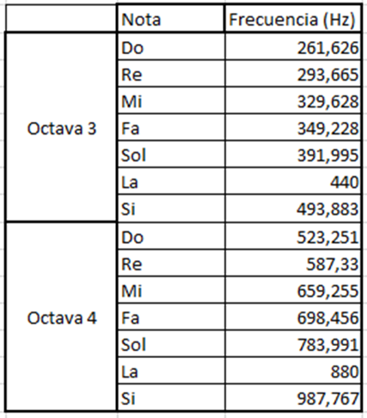 Ilustrar
IMG07 | http://imagenes.mailxmail.com/cursos/imagenes/6/0/armonicas-y-espectro_30606_3_1.gif | Recurso F6 | Ilustración | Contenido | CN_11_05_CO_REC60_IMG07n.jpg | 320 x 480 px | CN_11_05_CO_REC60_IMG07a.jpg | 800 x 458 px | Ondas superpuestas | Ilustrar la imahen del link, pero cambia el texto "suma" por "onda resultante"
IMG08 | http://www.rcubero.es/acustica/Image3.gif | Recurso F6 | Ilustración | Contenido | CN_11_05_CO_REC60_IMG08n.jpg | 320 x 480 px | CN_11_05_CO_REC60_IMG08a.jpg | 800 x 458 px | Armónicos | 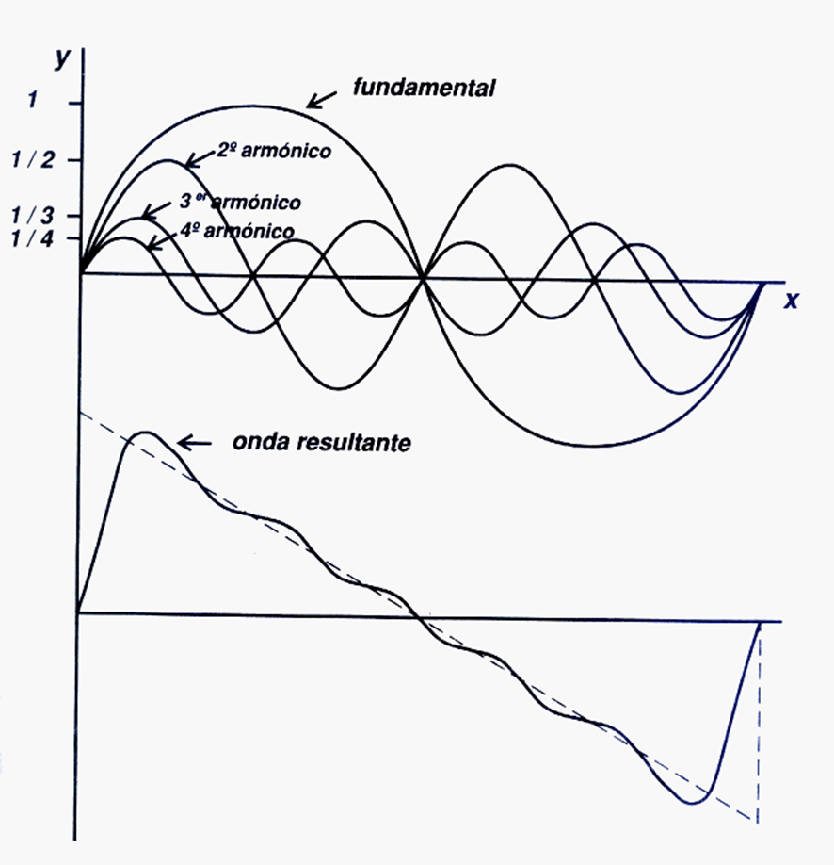 Quitar el eje Y y los números que tiene. Dejar la línea del eje x, pero borrar la x
IMG09 | 409520542 | Recurso F6 | Fotografía | Contenido | CN_11_05_CO_REC60_IMG09n.jpg | 320 x 480 px | CN_11_05_CO_REC60_IMG09a.jpg | 800 x 458 px | Trío de músicos | Ilustrar

